Hoja1
DATOS INICIALES |  |  |  | MODELO INTERMEDIO |  | porque por las lineas de codigo entra en multiplicadores de esfruerzo
LINEAS DE CODIGO |  | 200 |  | MODO SEMILIBRE |  | porque las lineas de codigo son 200 klsi
RELY |  | ALTO
VOLUMEN DE DATOS |  | 500

 | DESARROLLO

 |  |  | 500000
 |  |  | 2.5
 |  |  | Por lo tanto DATA 1,16

 |  |  |  |  |  |  | Datos iniciales
 |  |  |  |  |  |  | Esfuerzo total MM: 1507,05 personas.mes
 |  |  | Por lo tanto RELY 1,15 |  |  |  | Duración total T: 32,38 meses
 |  |  |  |  |  |  | Tamaño del proyecto: 200 kloc
 |  |  |  |  |  |  | Modo de desarrollo: semilibre

 |  |  |  |  |  |  | De las tablas del Anexo A, los valores más cercanos al tamaño del proyecto (200 KLOC) están entre 128 KLOC y 512 KLOC. Por lo tanto, realizaremos una interpolación para encontrar los valores para el tamaño de 200 KLOC.

 | Calculamos el valor de Effort Adjustment Factor (EAF)
 | EM | 1,15*1,16 |  |  |  |  | Interpolación |  |  |  |  |  | Ahora vamos a ver los cálculos
 | EM | 1.33

 | Constantes | A. Esfuerzo
 | a. 3 |  |  |  |  | 377.70574895
 | b.1,12
 | c.2,5 |  | 3*200^1,12*1,33 |  |  |  | Donde: |  |  |  |  |  |  | Esfuerzo (MM)
 | d.0,35 | MM(E*) | 1507.05 |  | personas.mes |  | y1, y2 | valores correspondientes a los tamaños de 128 y 512 |  |  |  |  |  | 1. Especificación
PM$=1507,05∗\left(\frac{7}{100}\right)$
 |  |  |  |  |  |  | x1=128 | x2=512 | x=200 |  |  |  |  |  | 105,49 personas.mes
 |  | B. Duración
 |  |  |  |  |  |  |  | Porcentajes de esfuerzo
 |  |  |  |  |  |  |  | 1. Especificación
$$y=7+\left(\frac{7−7}{512−128}\right)∗(200−128)$$
 |  |  | 2,5*(1507,05)^0,35 |  |  | 12.95 |  |  |  |  | 7.00% |  |  | 2. Diseño de la Arquitectura
PM$=1507,05∗\left(\frac{17}{100}\right)$
 |  | T | 32.38 |  | meses |  |  |  |  |  |  |  |  |  | 256,20 personas.mes

$$y=17+\left(\frac{17−17}{512−128}\right)∗(200−128)$$
 |  | C. Recursos necesarios
 |  |  |  |  |  |  |  | 2. Diseño de la Arquitectura
 |  |  |  |  |  |  |  |  |  |  | 17.00% |  |  | 3. Diseño detallado, codificación y pruebas unitarias
PM$=1507,05∗\left(\frac{51,44}{100}\right)$
 |  |  | 1507,05/32,38 |  |  |  |  |  |  |  |  |  |  |  | 775,23 personas.mes
 |  | P | 46.54 |  | personas

$$y=55+\left(\frac{52−55}{512−128}\right)∗(200−128)$$
PM$=1507,05∗\left(\frac{28,56}{100}\right)$
 |  |  |  |  |  |  |  | 3. Diseño detallado, codificación y pruebas unitarias
 |  |  |  |  |  |  |  |  |  |  | 51.44% |  |  | 4. Integración y validación interna
 |  |  |  |  |  |  |  |  |  |  |  |  |  |  | 430,41 personas.mes

$$y=28+\left(\frac{31−28}{512−128}\right)∗(200−128)$$
 |  |  |  |  |  |  |  | 4. Integración y validación interna
 |  |  |  |  |  |  |  |  |  |  | 28.56%

$$y=22+\left(\frac{24−22}{512−128}\right)∗(200−128)$$
 |  |  |  |  |  |  |  | Porcentajes de Tiempo
 |  |  |  |  |  |  |  | 1. Especificación |  |  |  |  |  | Duración (T)
 |  |  |  |  |  |  |  |  |  |  | 22.38% |  |  | 1. Especificación
$$T=32,38∗\left(\frac{22,38}{100}\right)$$
 |  |  |  |  |  |  |  |  |  |  |  |  |  |  | 7,25 meses

$$y=27+\left(\frac{28−27}{512−128}\right)∗(200−128)$$
$$T=32,38∗\left(\frac{27,19}{100}\right)$$
 |  |  |  |  |  |  |  | 2. Diseño de la Arquitectura
 |  |  |  |  |  |  |  |  |  |  | 27.19% |  |  | 2. Diseño de la Arquitectura
 |  |  |  |  |  |  |  |  |  |  |  |  |  |  | 8,80 meses

$$y=44+\left(\frac{40−44}{512−128}\right)∗(200−128)$$
$$T=32,38∗\left(\frac{43,25}{100}\right)$$
 |  |  |  |  |  |  |  | 3. Diseño detallado, codificación y pruebas unitarias
 |  |  |  |  |  |  |  |  |  |  | 43.25% |  |  | 3. Diseño detallado, codificación y pruebas unitarias
 |  |  |  |  |  |  |  |  |  |  |  |  |  |  | 14 meses

$$y=29+\left(\frac{32−29}{512−128}\right)∗(200−128)$$
$$T=32,38∗\left(\frac{29,56}{100}\right)$$
 |  |  |  |  |  |  |  | 4. Integración y validación interna
 |  |  |  |  |  |  |  |  |  |  | 29.56% |  |  | 4. Integración y validación interna
 |  |  |  |  |  |  |  |  |  |  |  |  |  |  | 9,57 meses

$$P=\left(\frac{105,49}{7,25}\right)$$
 |  |  |  |  |  |  |  |  |  |  |  |  |  | Recursos (P)
 |  |  |  |  |  |  |  |  |  |  |  |  |  | 1. Especificación
 |  |  |  |  |  |  |  |  |  |  |  |  |  |  | 14,55 personas

$$P=\left(\frac{256,2}{8,8}\right)$$
 |  |  |  |  |  |  | Resultados Finales
 |  |  |  |  |  |  | Fase |  |  |  | Esfuerzo | Duración | Recursos | 2. Diseño de la Arquitectura
 |  |  |  |  |  |  | 1. Especificación |  |  |  | 105.49 | 7.25 | 14.55 |  | 29,11 personas
 |  |  |  |  |  |  | 2. Diseño de la Arquitectura |  |  |  | 256.2 | 8.8 | 29.11
 |  |  |  |  |  |  | 3. Diseño detallado, codificación y pruebas unitarias |  |  |  | 775.23 | 14 | 55.37
 |  |  |  |  |  |  | 4. Integración y validación interna |  |  |  | 430.41 | 9.57 | 44.98
 |  |  |  |  |  |  |  |  |  |  |  |  |  | 3. Diseño detallado, codificación y pruebas unitarias
$$P=\left(\frac{775,23}{14}\right)$$
 |  |  |  |  |  |  |  |  |  | TOTAL | 1567.33 | 39.62 | 144.01 |  | 55,37 personas

$$P=\left(\frac{430,41}{9,57}\right)$$
 |  |  |  |  |  |  |  |  |  |  |  |  |  | 4. Integración y validación interna
 |  |  |  |  |  |  |  |  |  |  |  |  |  |  | 44,98 personas

Hoja2
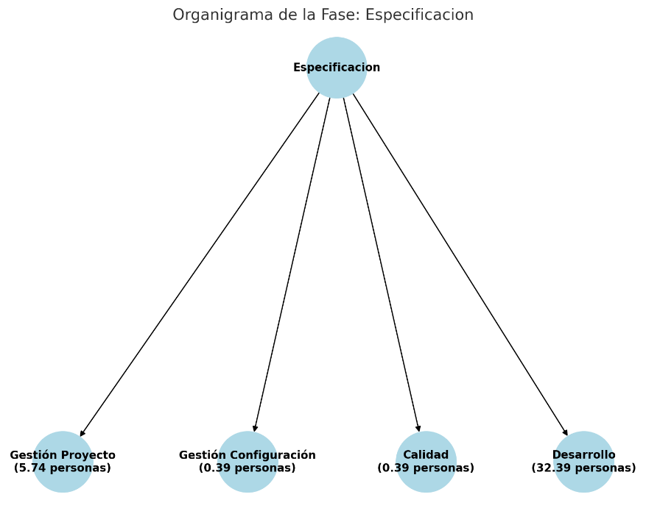
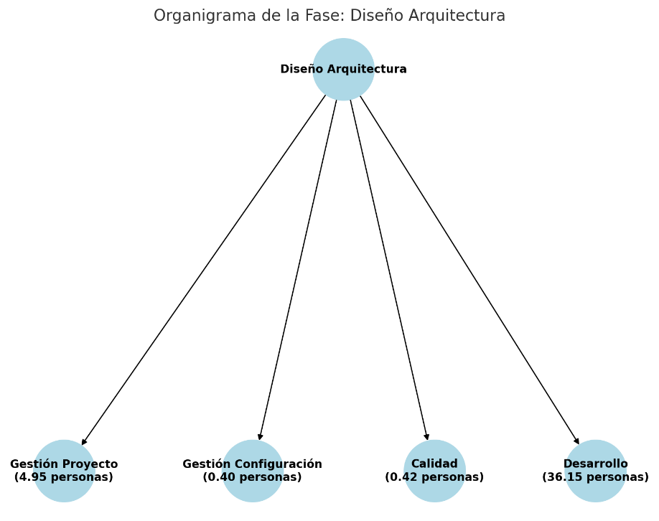

Interpolación

Donde:
x1=128 | x2=512 | x=200

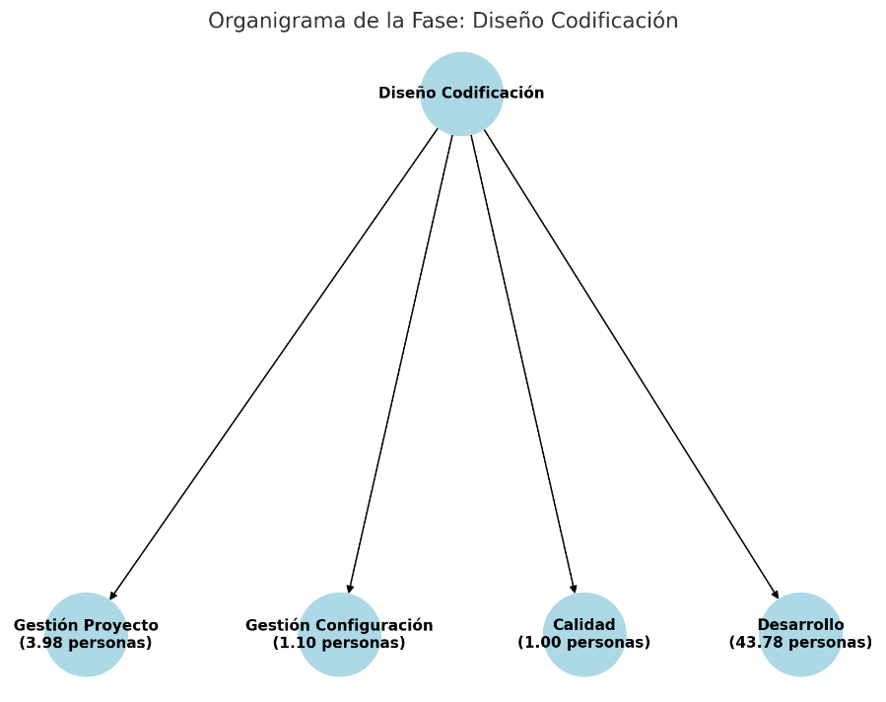

$$y=12,5+\left(\frac{11,5−12,5}{512−128}\right)∗(200−128)$$
$$y=6+\left(\frac{5,5−6}{512−128}\right)∗(200−128)$$
 | Especificación |  |  |  | Diseño Detallado, Codificación y Pruebas Unitarias
 | 1. Gestión Proyecto |  |  |  | 1. Gestión Proyecto
 |  |  |  | 12.31% |  |  |  |  | 5.91%

$$y=1+\left(\frac{0,8−1}{512−128}\right)∗(200−128)$$
$$y=2,2+\left(\frac{2−2,2}{512−128}\right)∗(200−128)$$
 | 2. Gestión Configuración |  |  |  | 2. Gestión Configuración
 |  |  |  | 0.96% |  |  |  |  | 2.16%

$$y=2+\left(\frac{1,7−2}{512−128}\right)∗(200−128)$$
$$y=4,3+\left(\frac{4−4,3}{512−128}\right)∗(200−128)$$
 | 3. Calidad |  |  |  | 3. Calidad
 |  |  |  | 1.94% |  |  |  |  | 4.24%

$$y=84,5+\left(\frac{86−84,5}{512−128}\right)∗(200−128)$$
$$y=87,5+\left(\frac{88,5−87,5}{512−128}\right)∗(200−128)$$
 | 4. Desarrollo |  |  |  | 4. Desarrollo
 |  |  |  | 84.78% |  |  |  |  | 87.69%

$$y=10+\left(\frac{9−10}{512−128}\right)∗(200−128)$$
$$y=7+\left(\frac{6,5−7}{512−128}\right)∗(200−128)$$
 | Diseño de Arquitectura |  |  |  | Integración y Validación Interna
 | 1. Gestión Proyecto |  |  |  | 1. Gestión Proyecto
 |  |  |  | 9.81% |  |  |  |  | 6.91%

$$y=0,8+\left(\frac{0,7−0,8}{512−128}\right)∗(200−128)$$
$$y=2,7+\left(\frac{2,5−2,7}{512−128}\right)∗(200−128)$$
 | 2. Gestión Configuración |  |  |  | 2. Gestión Configuración
 |  |  |  | 0.78% |  |  |  |  | 2.66%

$$y=1,7+\left(\frac{1,3−1,7}{512−128}\right)∗(200−128)$$
$$y=5,3+\left(\frac{5−5,3}{512−128}\right)∗(200−128)$$
 | 3. Calidad |  |  |  | 3. Calidad
 |  |  |  | 1.63% |  |  |  |  | 5.24%

$$y=87,5+\left(\frac{89−87,5}{512−128}\right)∗(200−128)$$
$$y=85+\left(\frac{86−85}{512−128}\right)∗(200−128)$$
 | 4. Desarrollo |  |  |  | 4. Desarrollo
 |  |  |  | 87.78% |  |  |  |  | 85.19%

Cálculo de recursos

$$R=14,55∗\left(\frac{12,31}{100}\right)$$
$$R=55,37∗\left(\frac{5,91}{100}\right)$$
 | Especificación |  |  |  |  | Diseño Detallado, Codificación y Pruebas Unitarias
 | 1. Gestión Proyecto |  |  |  |  | 1. Gestión Proyecto
 |  |  |  | 1,79 personas |  |  |  |  |  | 3,27 personas

$$R=14,55∗\left(\frac{0,96}{100}\right)$$
$$R=55,37∗\left(\frac{2,16}{100}\right)$$
 | 2. Gestión Configuración |  |  |  |  | 2. Gestión Configuración
 |  |  |  | 0,14 personas |  |  |  |  |  | 1,20 personas

$$R=14,55∗\left(\frac{1,94}{100}\right)$$
$$R=55,37∗\left(\frac{4,24}{100}\right)$$
 | 3. Calidad |  |  |  |  | 3. Calidad
 |  |  |  | 0,28 personas |  |  |  |  |  | 2,35 personas

$$R=14,55∗\left(\frac{84,78}{100}\right)$$
$$R=55,37∗\left(\frac{87,69}{100}\right)$$
 | 4. Desarrollo |  |  |  |  | 4. Desarrollo
 |  |  |  | 12,34 personas |  |  |  |  |  | 48,55 personas

$$R=29,11∗\left(\frac{9,81}{100}\right)$$
$$R=44,98∗\left(\frac{6,91}{100}\right)$$
 | Diseño de Arquitectura |  |  |  |  | Integración y Validación Interna
 | 1. Gestión Proyecto |  |  |  |  | 1. Gestión Proyecto
 |  |  |  | 2,86 personas |  |  |  |  |  | 3,11 personas

$$R=29,11∗\left(\frac{0,78}{100}\right)$$
$$R=44,98∗\left(\frac{2,66}{100}\right)$$
 | 2. Gestión Configuración |  |  |  |  | 2. Gestión Configuración
 |  |  |  | 0,23 personas |  |  |  |  |  | 1,20 personas

$$R=29,11∗\left(\frac{1,63}{100}\right)$$
$$R=44,98∗\left(\frac{5,24}{100}\right)$$
 | 3. Calidad |  |  |  |  | 3. Calidad
 |  |  |  | 0,47 personas |  |  |  |  |  | 2,36 personas

$$R=29,11∗\left(\frac{87,78}{100}\right)$$
$$R=44,98∗\left(\frac{85,19}{100}\right)$$
 | 4. Desarrollo |  |  |  |  | 4. Desarrollo
 |  |  |  | 25,55 personas |  |  |  |  |  | 38,32 personas

 |  |  | Resultados Finales
 |  |  | Fase |  |  | Gestión de proyectos | Gestión de config. | Calidad | Desarrollo
 |  |  | 1. Especificación |  |  | 1.79 | 0.14 | 0.28 | 12.34
 |  |  | 2. Diseño de la Arquitectura |  |  | 2.86 | 0.23 | 0.47 | 25.55
 |  |  | 3. Diseño detallado, codificación y pruebas unitarias |  |  | 3.27 | 1.2 | 2.35 | 48.55
 |  |  | 4. Integración y validación interna |  |  | 3.11 | 1.2 | 2.36 | 38.32
 |  |  |  |  | TOTAL | 11.03 | 2.77 | 5.46 | 124.76

